サンプル 地域抽選 説明用
県選手権における各チーム情報について

 | ・各地域で取りまとめの上、電子データ（Excelのまま）または紙面にて
 | 【地域担当者へ】お送りください。
 | ・参加チームで１つのファイルにすること（元のExcelのまま）
 | ・地域で１つのファイルにまとめないこと（元のExcelのまま）
 | ・ファイル名は、チーム名とすること

 | ★参加予定の全チームに配布及び記入をお願いします。
 | 後日、エントリーしないことが確定した段階で集約した個票は破棄します。
 | ★色塗セル箇所：各チームで全て記入をお願いします。

入力前（色のついた箇所を入力してください）
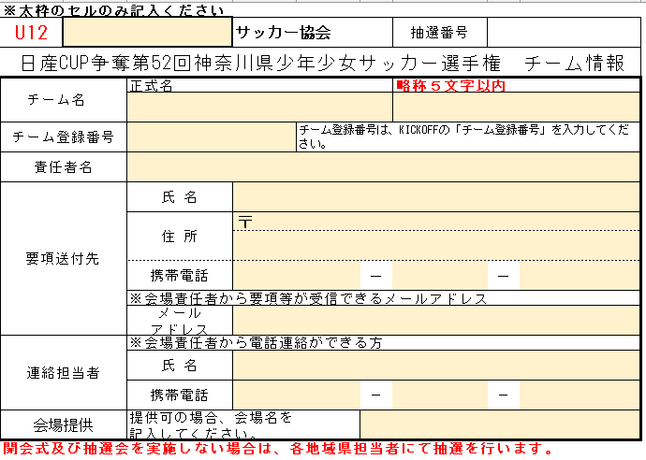

入力後（入力した箇所の背景が無地になります）
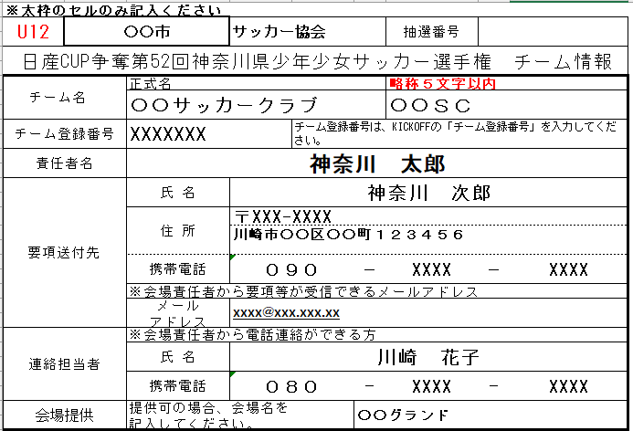

 | ★注意事項
 | 提出時、記入漏れや誤りがないか再度、ご確認ください。
 | ①チーム名
 |  | 結果等を新聞に記載のため、必ず略称５文字以内でお願い致します。
 |  | 例）
 |  | 〇〇サッカークラブ の場合、「〇〇ＳＣ」
 |  | 〇〇〇フットボール の場合、「〇〇〇ＦＣ」
 | ②要項送付先
 |  | 記入漏れや記載ミスがあると、要項や連絡が届かないことや
 |  | 宛先不明で郵送が遅れることがあります。

 | ③連絡担当者
 |  | 連絡担当者は、責任者、要項送付先の方と違う方でも構いません。
 |  | 必ず会場責任者からの電話が受けられる方でお願い致します。

